Table 1
FAQ Ecard di Manulife ID
1 | Q : | Apa perbedaan tampilan Ecard di Manulife ID dan Ecard di aplikasi Halodoc?
 | A : | Ecard di Manulife ID saat ini sudah terdapat informasi plannya, pada Ecard Halodoc belum ada informasinya plan (masih dalam proses enhancement)
 |  |  | 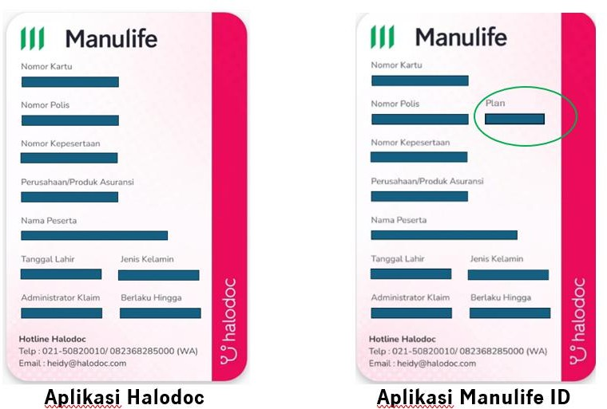
2 | Q : A : |  | Kapan Pemegang Polis bisa mengakses Ecardnya di manulife ID? H+2 setelah polis issued
3 | Q : A : |  | Apakah perlu download dan linking Ecard di aplikasi Halodoc dahulu sebelum akses Ecard di manulife ID? Tidak perlu, H+2 setelah polis issued Pemegang Polis bisa langsung mengakses Ecard di Manulife ID
4 | Q : A : |  | Apa syaratnya agar Pemegang Polis bisa akses Ecard di Manulife ID? Pemegang Polis dapat download aplikasi Manulife ID dengan menggunakan alamat email dan nomor HP yang terdaftar pada sistem Manulife
5 | Q : |  | Apakah Ecard di Manulife ID bisa diakses oleh seluruh peserta kesehatan?
 | A : |  | Tidak, Ecard di Manulife ID hanya dapat di akses oleh Pemegang Polis

